Sheet1
款号Item No. | 品名 | 图片 |  |  | 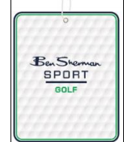
 | 挂牌
BS-0098 | 款号 | 尺码（英文/西语） 颜色 | 英文颜色 | S | M | L | XL | XXL | 合计
 | 624006298 |  | SEA | 33 | 102 | 131 | 109 | 30 | 405

款号Item No. | 品名 | 图片 |  |  | 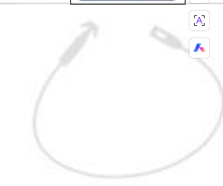
 | 挂牌穿索
BS-CORDLOCK | 款号 | 尺码（英文/西语） 颜色 | 英文颜色 | S | M | L | XL | XXL | 合计
8" L CORDLOCK STRING | 624006298 |  | SEA | 33 | 102 | 131 | 109 | 30 | 405

